用例流程
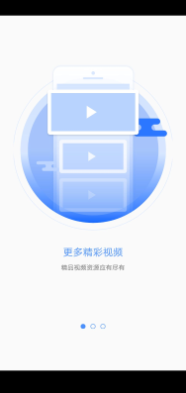
用例流程（共41条）
【步骤1】启动APP
操作描述 | 预期结果 | 截图
【Step1】启动APP | 启动成功

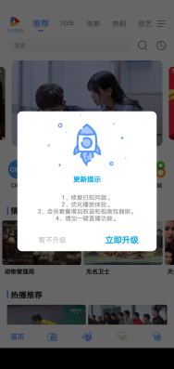
【步骤2】立即体验
操作描述 | 预期结果 | 截图
【Step1】 向左滑动屏幕2次 | 滑动正常
【Step2】点击【立即体验】 | 进入首页

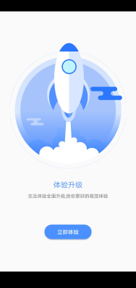
【步骤3】立即更新-启动APP
操作描述 | 预期结果 | 截图
【Step1】点击【立即升级】 | 点击成功
【Step2】等待更新完毕 | 更新完毕
【Step3】等待安装完毕 | 安装完成
【Step4】启动APP | 启动成功

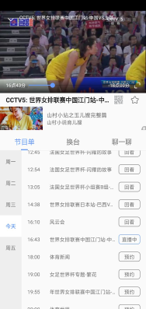
【步骤4】热播推荐-播放视频★
操作描述 | 预期结果 | 截图
【Step1】点击【立即体验】 | 进入首页
【Step2】 滑动至【热播推荐】 | 滑动成功
【Step3】点击“热播推荐”下任意频道 | 进入频道，播放直播，出现广告
【Step4】等待广告自动关闭 | 广告自动关闭，视频正常播放


【步骤5】回看-全屏
操作描述 | 预期结果 | 截图
【Step1】 点击“节目单”中任意【回看】 | 进入回看
【Step2】等待广告关闭 | 广告自动关闭，视频正常播放
【Step3】点击视频右下角“全屏” | 进入全屏播放

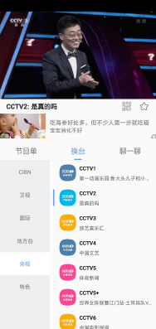
【步骤6】换台★
操作描述 | 预期结果 | 截图
【Step1】 点击视频 | 出现功能条
【Step2】点击右上角返回 | 退出横屏
【Step3】点击【换台】 | 切换成功
【Step4】点击任意频道 | 换台成功
【Step5】等待广告自动关闭 | 广告自动关闭，视频正常播放
【步骤7】退出视频-标签
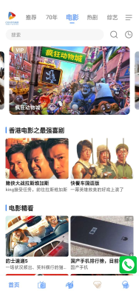
操作描述 | 预期结果 | 截图
【Step1】 点击视频 | 出现功能条
【Step2】点击左上角退出 | 出现弹窗
【Step3】点击【退出】 | 进入首页
【Step4】点击顶部【电影】 | 进入相应标签

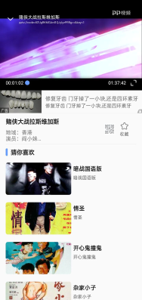
【步骤8】标签-播放
操作描述 | 预期结果 | 截图
【Step1】点击顶部【热剧】 | 进入相应标签
【Step2】点击任意视频 | 进入频道，播放直播，出现广告
【Step3】等待广告自动关闭 | 广告自动关闭，视频正常播放

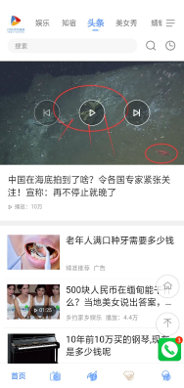
【步骤9】菜单-头条
操作描述 | 预期结果 | 截图
【Step1】点击左上角退出 | 出现弹窗
【Step2】点击【退出】 | 退出视频
【Step3】点击右上角菜单控件 | 打开长按调整导航位置菜单
【Step4】点击【头条】 | 进入首页-头条
【Step5】点击下方任意视频 | 进入视频
【步骤10】美女秀-播放
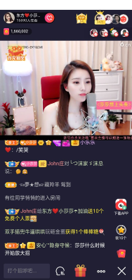
操作描述 | 预期结果 | 截图
【Step1】 点击【播放】 | 视频正常播放
【Step2】顶部【美女秀】 | 进入首页-美女秀，出现每日奖励
【Step3】点击关闭 | 每日奖励关闭
【Step4】点击任意房间 | 进入房间
【Step5】点击播放 | 视频开始播放
【步骤11】蜻蜓FM
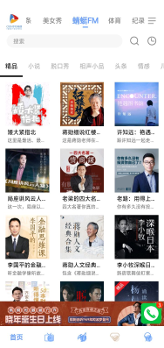
操作描述 | 预期结果 | 截图
【Step1】 点击物理返回键 | 退出房间
【Step2】点击顶部【蜻蜓FM】 | 进入首页-蜻蜓FM
【Step3】点击任意作品 | 进入相应作品列表
【Step4】点击列表中任意项 | 进入相应内容，并开始播放
【Step5】点击2次返回 | 返回首页-蜻蜓FM
【步骤12】购物-播放
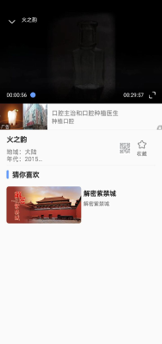
操作描述 | 预期结果 | 截图
【Step1】 点击右上角菜单控件 | 打开长按调整导航位置菜单
【Step2】点击【购物】 | 进入首页-购物
【Step3】点击任意商品 | 进入商品详情
【Step4】点击视频 | 开始播放

【步骤13】菜单-播放
操作描述 | 预期结果 | 截图
【Step1】 点击返回 | 退出商品详情
【Step2】 点击右上角菜单控件 | 打开长按调整导航位置菜单
【Step3】点击任意没进入过的频道 | 进入相应频道
【Step4】点击任意视频 | 进入视频播放
【Step5】等待广告关闭 | 广告关闭，视频播放正常
【步骤14】退出-直播
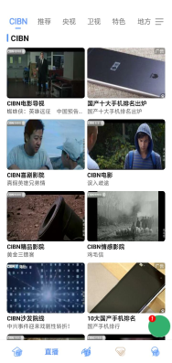
操作描述 | 预期结果 | 截图
【Step1】点击左上角退出 | 出现弹窗
【Step2】点击【退出】 | 退出视频
【Step3】点击底部导航第二个图标 | 进入直播-CIBN

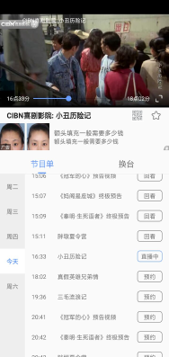
【步骤15】CIBN-视频正常播放
操作描述 | 预期结果 | 截图
【Step1】 点击CIBN下任意频道视频 | 进入频道，播放直播，弹出广告
【Step2】等待广告自动关闭 | 广告自动关闭，视频正常播放

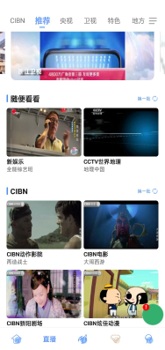
【步骤16】CIBN-推荐
操作描述 | 预期结果 | 截图
【Step1】 点击左上角退出 | 出现弹窗
【Step2】点击【退出】 | 回到直播-CIBN
【Step3】点击顶部【推荐】 | 切换成功

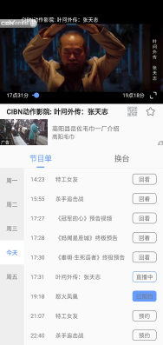
【步骤17】直播-预约
操作描述 | 预期结果 | 截图
【Step1】点击任意视频 | 进入视频，播放直播
【Step2】等待广告关闭 | 广告自动关闭，视频正常播放
【Step3】点击节目单中任意【预约】 | 预约成功

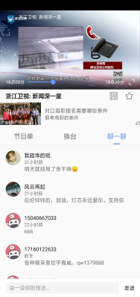
【步骤18】换台-聊一聊
操作描述 | 预期结果 | 截图
【Step1】 点击【换台】 | 切换成功
【Step2】点击左侧【卫视】 | 切换成功
【Step3】点击【浙江卫视】 | 进入浙江卫视，视频正常播放
【Step4】等待广告关闭 | 广告关闭，视频正常播放
【Step5】点击【聊一聊】 | 切换正常
【步骤19】推荐-央视
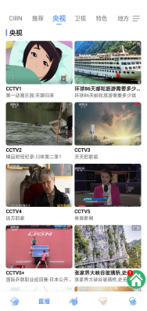
操作描述 | 预期结果 | 截图
【Step1】 点击左上角退出 | 出现弹窗
【Step2】点击【退出】 | 进入直播-推荐
【Step3】点击顶部【央视】 | 切换成功

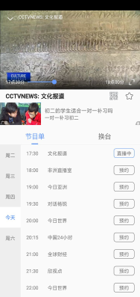
【步骤20】滑动-播放
操作描述 | 预期结果 | 截图
【Step1】上滑屏幕至任意位置 | 滑动成功
【Step2】 点击任意频道视频 | 进入视频，播放直播
【Step3】等待广告关闭 | 广告自动关闭，视频正常播放

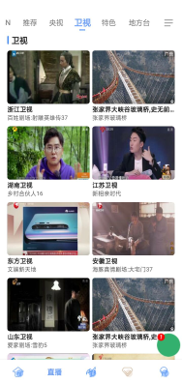
【步骤21】央视-卫视
操作描述 | 预期结果 | 截图
【Step1】 点击左上角退出 | 出现弹窗
【Step2】点击【退出】 | 进入直播-央视
【Step3】点击顶部【卫视】 | 切换成功

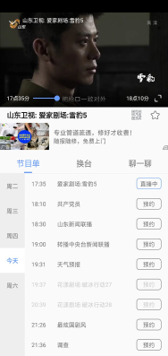
【步骤22】卫视-播放
操作描述 | 预期结果 | 截图
【Step1】 点击任意频道视频 | 进入视频，播放直播
【Step2】等待广告关闭 | 广告自动关闭，视频正常播放

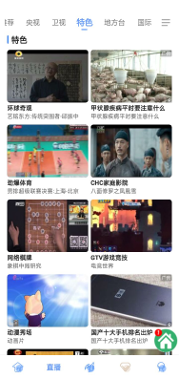
【步骤23】卫视-特色
操作描述 | 预期结果 | 截图
【Step1】点击左上角退出 | 出现弹窗
【Step2】点击【退出】 | 进入直播-卫视
【Step3】点击顶部【特色】 | 切换成功

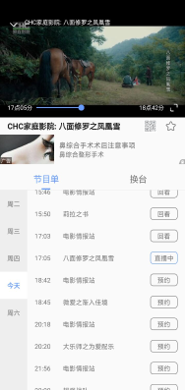
【步骤24】特色-播放
操作描述 | 预期结果 | 截图
【Step1】 点击任意频道视频 | 进入视频，播放直播
【Step2】等待广告关闭 | 广告自动关闭，视频正常播放

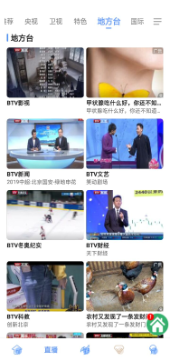
【步骤25】特色-地方台
操作描述 | 预期结果 | 截图
【Step1】点击左上角退出 | 出现弹窗
【Step2】点击【退出】 | 进入直播-特色
【Step3】点击顶部【地方台】 | 切换成功

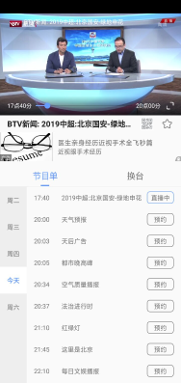
【步骤26】地方台-播放
操作描述 | 预期结果 | 截图
【Step1】点击任意频道视频 | 进入视频，播放直播
【Step2】等待广告关闭 | 广告自动关闭，视频正常播放

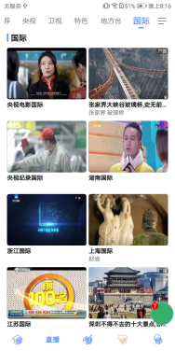
【步骤27】地方台-国际
操作描述 | 预期结果 | 截图
【Step1】 点击左上角退出 | 出现弹窗
【Step2】点击【退出】 | 进入直播-地方台
【Step3】点击顶部【国际】 | 切换成功

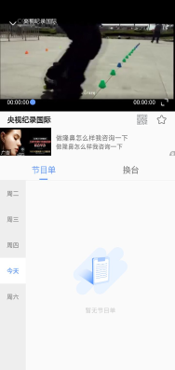
【步骤28】国际-播放
操作描述 | 预期结果 | 截图
【Step1】点击任意频道视频 | 进入视频，播放直播
【Step2】等待广告关闭 | 广告自动关闭，视频正常播放


【步骤29】国际-合作媒体
操作描述 | 预期结果 | 截图
【Step1】 点击左上角退出 | 出现弹窗
【Step2】点击【退出】 | 进入直播-国际
【Step3】点击右上角国际右侧控件 | 进入合作媒体
【Step4】 点击任意媒体频道 | 进入相应频道

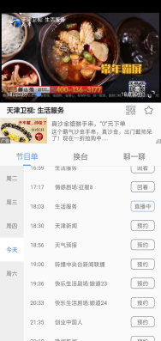
【步骤30】合作媒体-播放
操作描述 | 预期结果 | 截图
【Step1】点击频道中任意视频 | 进入视频，播放直播
【Step2】等待广告关闭 | 广告自动关闭，视频正常播放

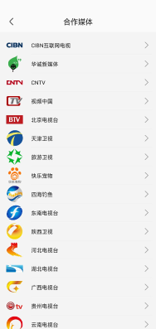
【步骤31】退出-合作媒体
操作描述 | 预期结果 | 截图
【Step1】 点击左上角退出 | 出现弹窗
【Step2】点击【退出】 | 进入直播
【Step3】点击返回 | 进入合作媒体

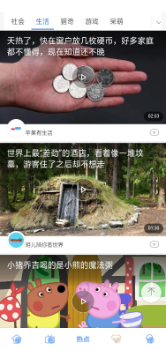
【步骤32】热点-标签
操作描述 | 预期结果 | 截图
【Step1】 点击返回 | 进入直播-国际
【Step2】点击底部导航中间图标 | 进入热点-推荐
【Step3】点击右上角箭头 | 展开跟多功能选项
【Step4】点击顶部生活 | 切换成功

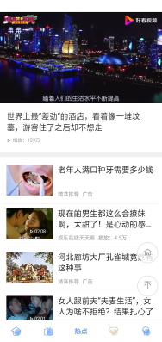
【步骤33】热点-视频播放
操作描述 | 预期结果 | 截图
【Step1】点击任意视频 | 进入视频
【Step2】点击播放 | 视频正常播放

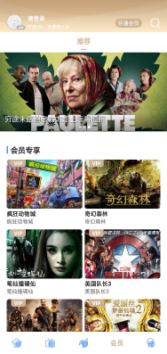
【步骤34】会员
操作描述 | 预期结果 | 截图
【Step1】 点击底部导航钻石图标 | 进入会员

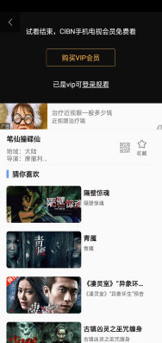
【步骤35】试看★
操作描述 | 预期结果 | 截图
【Step1】 点击任意视频 | 进入视频播放
【Step2】等待广告关闭 | 广告关闭
【Step3】向右拖动进度条（少于6分钟） | 视频正常跳转至进度条位置播放
【Step4】点击视频 | 出现进度条
【Step5】向右拖动进度条（超过6分钟） | 试看结束
【步骤36】购买VIP会员-支付
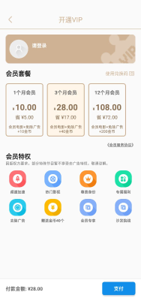
操作描述 | 预期结果 | 截图
【Step1】 点击【购买VIP会员】 | 进入开通VIP
【Step2】点击任意套餐 | 选择套餐成功
【Step3】点击右下角【支付】 | 进入登录界面
【Step4】点击左上角返回 | 进入开通VIP

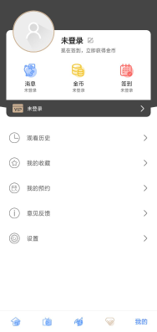
【步骤37】我的
操作描述 | 预期结果 | 截图
【Step1】 点击左上角返回 | 开通VIP关闭
【Step2】点击左上角返回 | 退出视频
【Step3】点击底部导航最右侧图标 | 进入我的

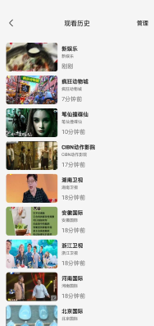
【步骤38】观看历史
操作描述 | 预期结果 | 截图
【Step1】 点击【观看历史】 | 进入观看历史
【Step2】点击任意视频 | 进入视频，视频正常播放
【Step3】点击左上角退出 | 弹出提示
【Step4】点击【退出】 | 回到观看历史

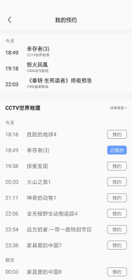
【步骤39】我的收藏-我的预约
操作描述 | 预期结果 | 截图
【Step1】 点击返回 | 进入我的
【Step2】点击【我的收藏】 | 进入我的收藏
【Step3】点击返回 | 进入我的
【Step4】点击【我的预约】 | 进入我的预约


【步骤40】意见反馈
操作描述 | 预期结果 | 截图
【Step1】点击返回 | 进入我的
【Step2】点击【意见反馈】 | 进入意见反馈

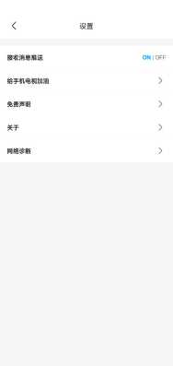
【步骤41】常见问题-设置
操作描述 | 预期结果 | 截图
【Step1】 点击【常见问题】 | 切换成功
【Step2】点击返回 | 进入我的
【Step3】点击【设置】 | 进入设置

